Титул печать
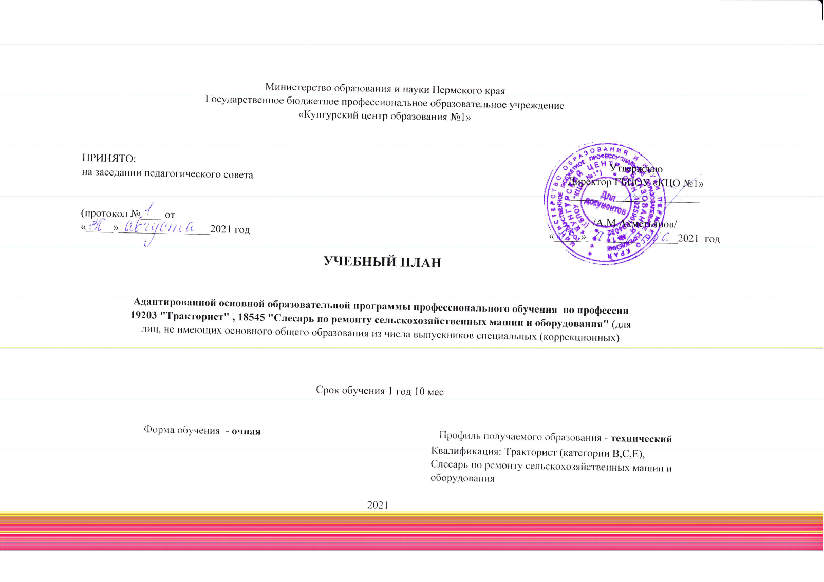
 |  | Министерство образования и науки Пермского края Государственное бюджетное профессиональное образовательное учреждение «Кунгурский центр образования №1»
 |  |  |  |  |  |  | Утверждаю Директор ГБПОУ «КЦО №1» ________________________ /А.М.Ахметьянов/ «_____»_________________2021 год
ПРИНЯТО: на заседании педагогического совета (протокол №____ от «_____»_________________2021 год

 |  |  | УЧЕБНЫЙ ПЛАН

 | Адаптированной основной образовательной программы профессионального обучения по профессии 19203 "Тракторист" , 18545 "Слесарь по ремонту сельскохозяйственных машин и оборудования" (для лиц, не имеющих основного общего образования из числа выпускников специальных (коррекционных)

 |  |  |  | Срок обучения 1 год 10 мес

 | Форма обучения - очная |  |  |  |  | Профиль получаемого образования - технический
 |  |  |  |  |  | Квалификация: Тракторист (категории В,С,Е), Слесарь по ремонту сельскохозяйственных машин и оборудования

 |  |  |  |  | 2021

